素材仕様
素材仕様書

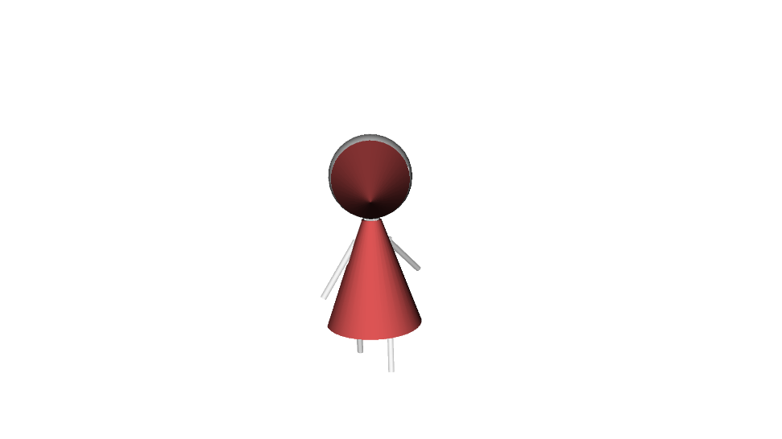
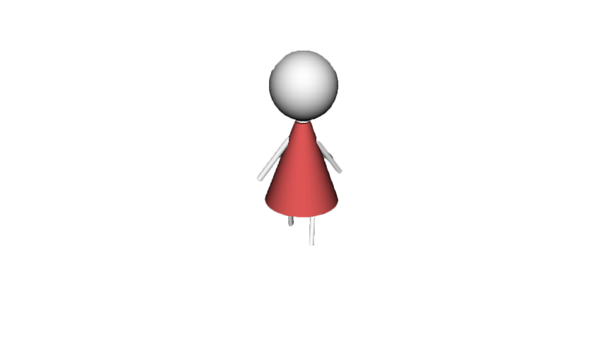
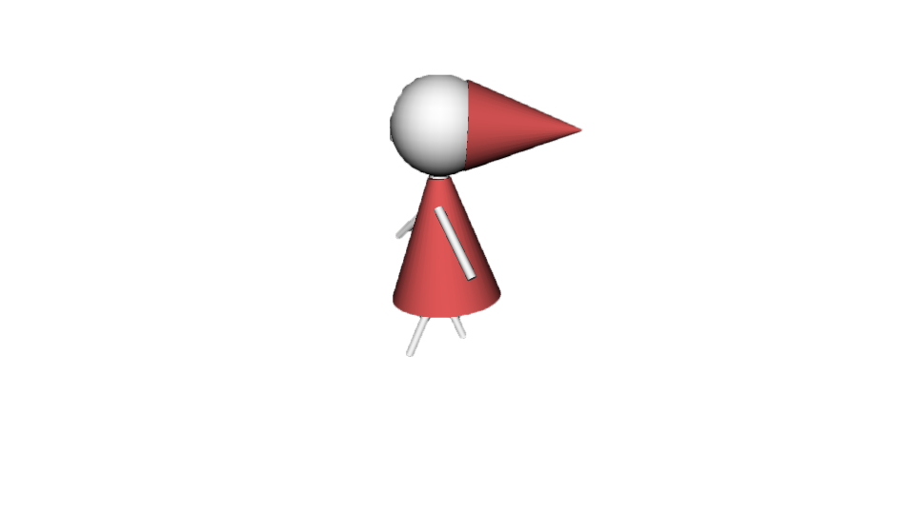
３D：
２D：
製作物 | 仕様 | 色 | サイズ | イメージ
マイキャラ | 顔は、三角帽子をかぶった球 | 白（テクスチャを張るため） | X：
 | 体は三角錐 |  | Y：
 | 手、足は細い円柱 |  | Z：
 | 足は関節が一つついてる

背景 | 立方体 | 白（テクスチャを張るため） | X： | No image
 |  |  | Y：
 |  |  | Z：

チュートリアル迷路 | ルービックキューブから立方体を何個か | 白（テクスチャを張るため） | X： | 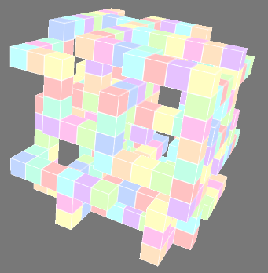 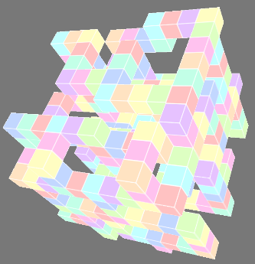
 | 抜いたような形 |  | Y：
 | しっかり迷路として機能するような形 |  | Z：

ゴールボックス | 立方体 | 白（テクスチャを張るため） | X： | No image
 |  |  | Y：
 |  |  | Z：

マイキャラのテクスチャ | 頭、腕、体、足はつなげずに一つの素材に | 頭：少々暗めの赤 | X： | 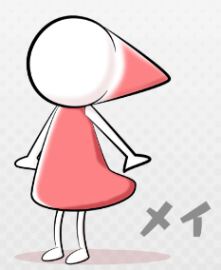 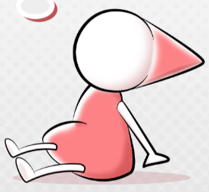
 | 書いてください。 | 顔：白 | Y：
 |  | 腕：白
 |  | 体：少々暗めの赤
 |  | 足：白
ゴールのテクスチャ | 立方体のテクスチャ | 水色 | X： | No image
 |  | 光彩がかかった | Y：


迷路のテクスチャ | 立方体を組み合わせた迷路 | 薄いピンク | X：
 | 立方体の色同士は隣り合わないようにし | 薄い黄色 | Y：
 | 色と色は境界線で区切ってください | 薄い黄緑
 | モデルと食い違いに注意してください | 薄い紫
 |  | 薄いオレンジ
 |  | 薄い赤
 |  | 薄い水色
 |  | 薄青
 |  | 薄い緑


タイム① | 『のこり』という文字 | 文字：暗めの灰色 | X：
 | ※ドロップシャドウをかけてください | ドロップシャドウ：暗めの赤 | Y：

タイム② | 『0～９』 | 文字：暗めの灰色 | X：
 | ※ | ドロップシャドウ：暗めの赤 | Y：
 | アニパタなのでイメージのような配置で

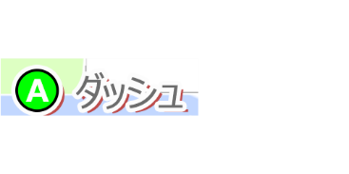
タイム➂ | 『：』という文字 | 文字：暗めの灰色 | X：
 | ※ | ドロップシャドウ：暗めの赤 | Y：

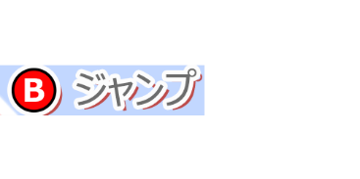
ボタン配置A | Aボタンのイラストの右に | Aボタン：黄緑 | X：
 | ダッシュの文字 | A：白 | Y：
 | ※それぞれ境界戦とドロップシャドウ | ダッシュ：灰色
 | をかけてください | 境界線：白
 |  | ドロップシャドウ：暗めの赤
ボタン配置B | Bボタンのイラストの右に | Bボタン：赤 | X：
 | ジャンプの文字 | B：白 | Y：

 | ※ | ジャンプ：灰色
 |  | 境界線：白
 |  | ドロップシャドウ：暗めの赤
ボタン配置X | Xボタンのイラストの右に | Xボタン：青 | X：
 | 反転の文字 | X：白 | Y：
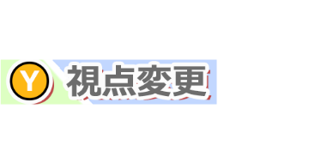
 | ※ | 反転：灰色
 |  | 境界線：白
 |  | ドロップシャドウ：暗めの赤
ボタン配置Y | Yボタンのイラストの右に | Yボタン：少々暗めの黄色 | X：
 | 視点変更の文字 | Y：白 | Y：
 | ※ | 視点変更：灰色
 |  | 境界線：白
 |  | ドロップシャドウ：暗めの赤

画面仕様
画面仕様書 | タイトル

画面サイズ |  | タイトル
1920×1080 |  | 迷路
 |  | press any button
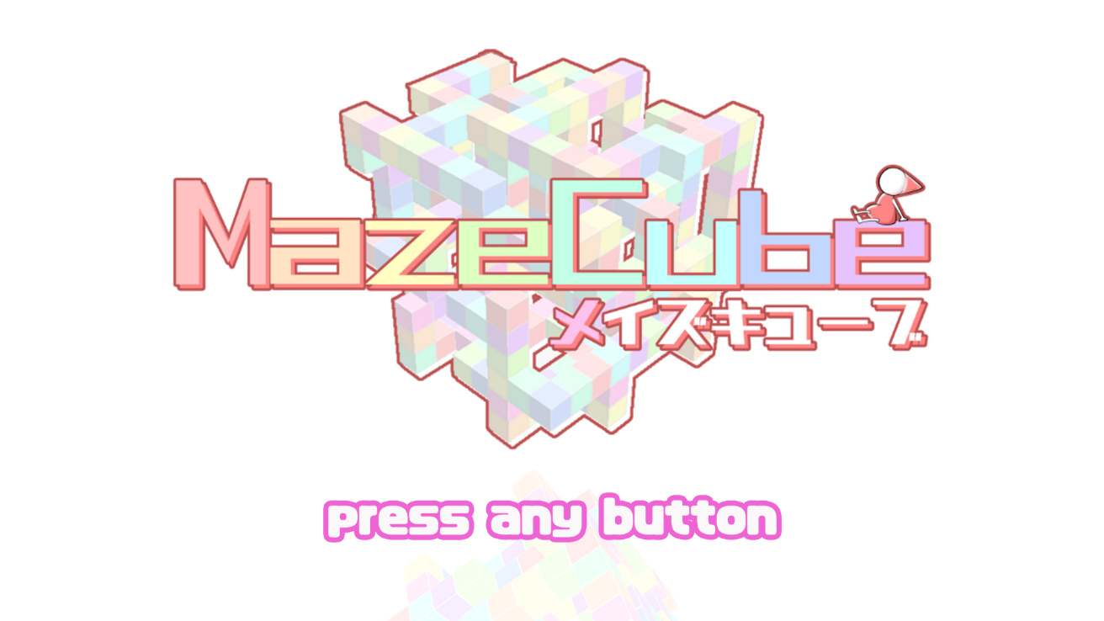
描画物 | 描画数値(x,y,z)
タイトル | (,,)
迷路 | (,,)
press any button | (,,)
背景 | (,,)

セレクト

画面サイズ
1920×1080 |  | チュートリアル（文字）
 |  | LV1（文字）
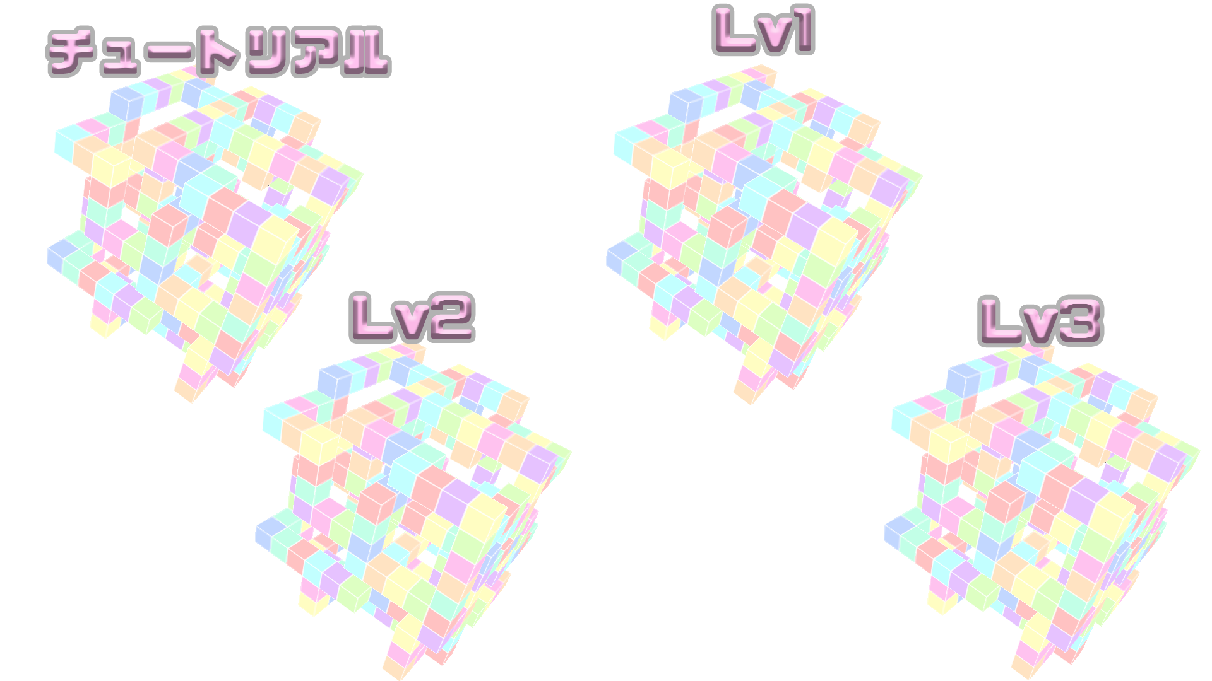
描画物 | 描画数値(x,y,z) | LV2（文字）
チュートリアル（文字） | (,,) | LV3（文字）
LV1（文字） | (,,) | チュートリアル（迷路）
LV2（文字） | (,,) | LV1（迷路）
LV3（文字） | (,,) | LV2（迷路）
チュートリアル（迷路） | (,,) | LV3（迷路）
LV1（迷路） | (,,)
LV2（迷路） | (,,)
LV3（迷路） | (,,)
背景 | (,,)

インゲーム

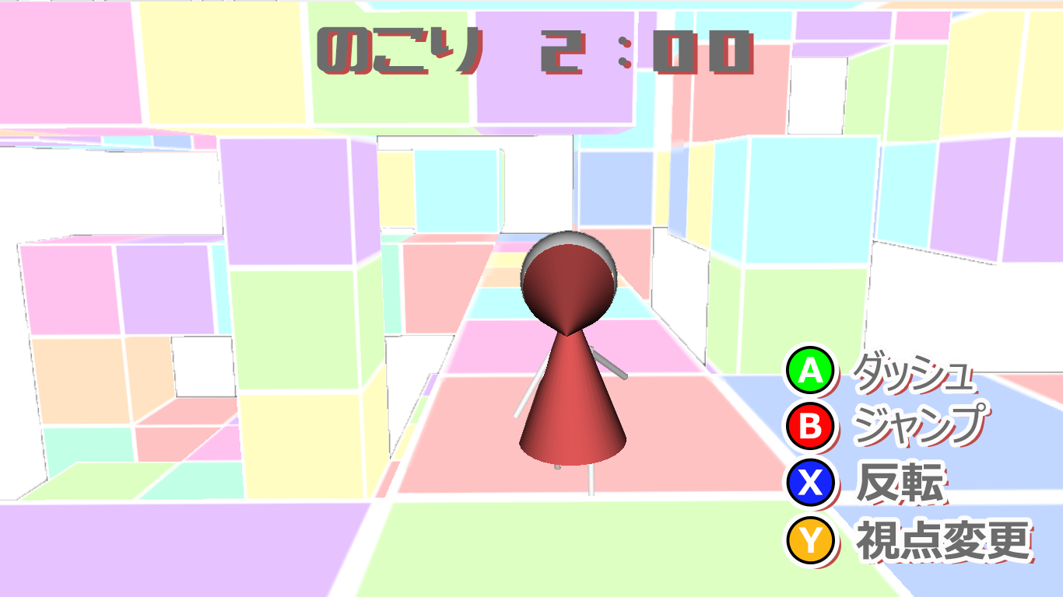
画面サイズ |  | マイキャラ
1920×1080 |  | タイム①
 |  | タイム②
描画物 | 描画数値(x,y,z) | タイム➂
マイキャラ | (,,) | タイム④
背景 | (,,) | タイム⑤
迷路 | (,,) | ボタン配置A
ゴールボックス | (,,) | ボタン配置B
タイム① | (,,) | ボタン配置X
タイム② | (,,) | ボタン配置Y
タイム➂ | (,,)
タイム④ | (,,)
タイム⑤ | (,,)
ボタン配置A | (,,)
ボタン配置B | (,,)
ボタン配置X | (,,)
ボタン配置Y | (,,)

一時停止画面

画面サイズ
1920×1080

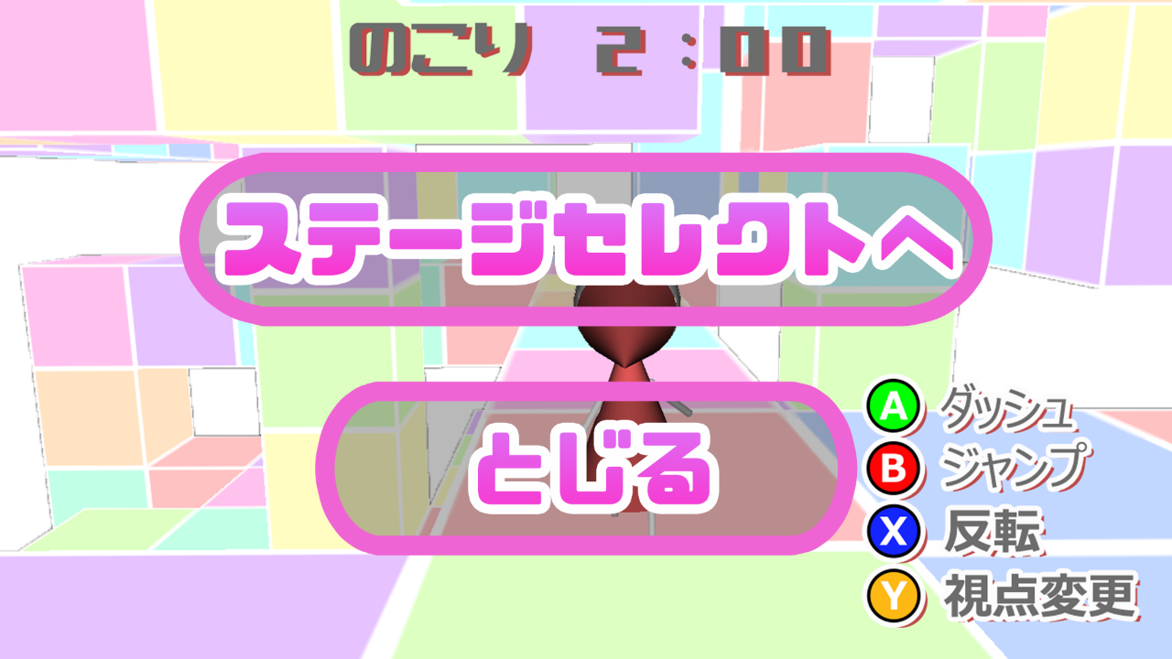
描画物 | 描画数値(x,y,z) | ステージセレクトヘ
ステージセレクトへ | (,,) | とじる
とじる | (,,)

リザルト

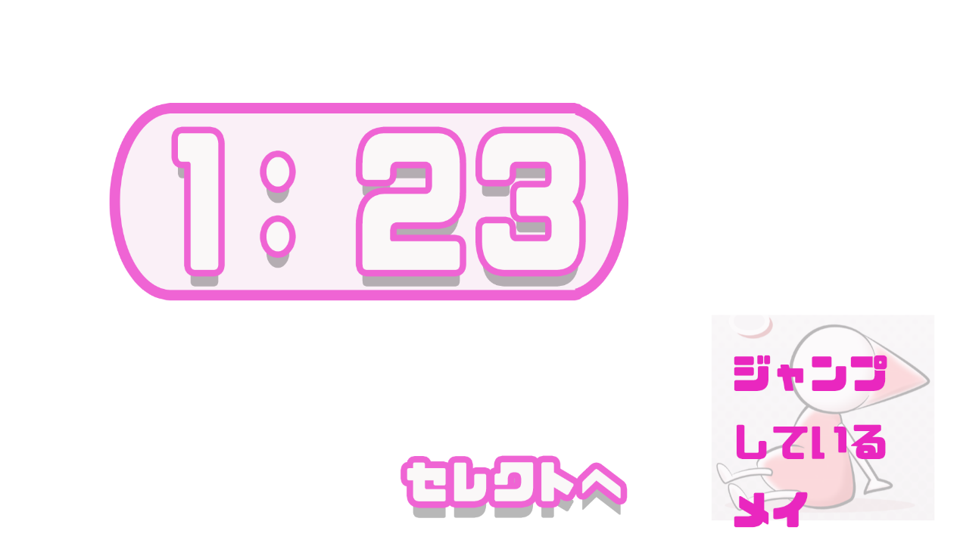
画面サイズ |  | タイム枠
1920×1080 |  | タイム①
 |  | タイム②
描画物 | 描画数値(x,y,z) | タイム➂
タイム枠 | (,,) | タイム④
タイム① | (,,) | ジャンプメイ
タイム② | (,,) | セレクトヘ
タイム➂ | (,,)
タイム④ | (,,)
ジャンプメイ | (,,)
セレクトヘ | (,,)
背景 | (,,)

クリア

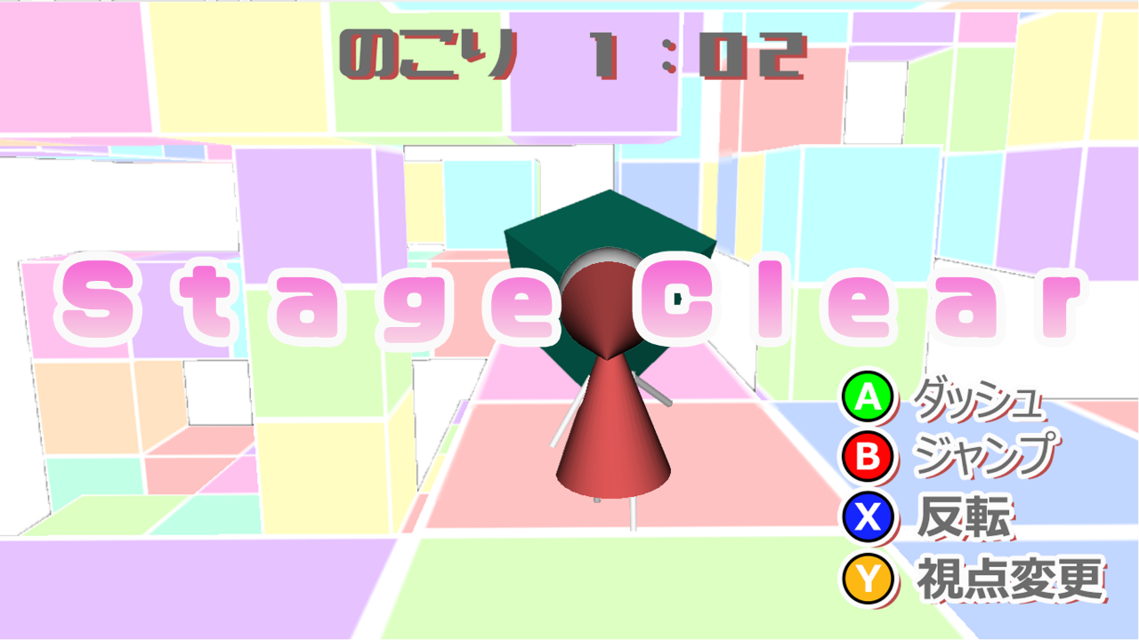
画面サイズ
1920×1080
 |  | ステージクリア
描画物 | 描画数値(x,y,z)
ステージクリア | (,,)

ゲームオーバー

画面サイズ |  | ゲームオーバー
1920×1080 |  | へこむメイ

描画物 | 描画数値(x,y,z)
ゲームオーバー | (,,)
へこむメイ | (,,)
背景 | (,,)

